Накладная-№3
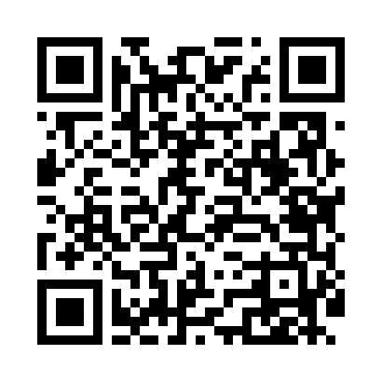
Номер товарно-транспортной накладной: |  |  | Торговый представитель: Kamol aka
Поставщик: Toshkent falcon fly 2 |  |  | Телефон торгового представителя: +998979626299
Дата отгрузки: 27.12.2025 |  |  | Контрагент: """" Klient
Дата консигнации: |  |  | Адрес:
Доставщик: |  |  | Телефон:
Телефон доставщика:
Время заказа: 27.12.2025 10:15:08
№ | Штрих-код | Название товаров (работ,услуг) | Количество | Количество в кейсе | Цена | Сумма
 |  |  | 13 |  |  | 26.9
1 | None | Шторы (занавески) для ванных комнат из пластм ассы 180*180 sm XP-3-2 | 2 | 2 шт. | 3.20 | 6.40
2 | 6996202407096 | Шторы (занавески) для ванных комнат из пластм ассы 180*180 sm XP-3-1 | 2 | 2 шт. | 3.20 | 6.40
3 | None | Шторы (занавески) для ванных комнат из пластм ассы 180*180 sm XP-3-3 | 2 | 2 шт. | 3.20 | 6.40
4 | 2112345678924 | Кошик 1010 6 DB-3-30 | 7 | 7 шт. | 1.10 | 7.70
Итого: 26.9$|->UZS: 336,250.00

